ภาพรวม
ภาพรวมสถานะ Issue ระบบ E-Form
สรุปข้อมูลอัตโนมัติจากชีต “รายการ Issue” — เมื่อเปลี่ยนสถานะในตาราง ตัวเลขและกราฟในหน้านี้จะอัปเดตตาม

รายการทั้งหมด |  |  |  | ยังไม่ได้แก้ | กำลังดำเนินการ
34 |  |  |  | 8 | 0

รอตรวจสอบ |  |  |  | แก้ไขแล้ว | % ปิดงาน
26 |  |  |  | 0 | 0%

จำนวน Issue แยกตามสถานะ
สถานะ | จำนวน |  | ความสำคัญ | จำนวน
ยังไม่ได้แก้ | 8 |  | เร่งด่วน | 7
กำลังดำเนินการ | 0 |  | สูง | 12
รอข้อมูลเพิ่มเติม | 0 |  | ปานกลาง | 15
รอตรวจสอบ | 26 |  | ต่ำ | 0
แก้ไขแล้ว | 0
เปิดใหม่ | 0
ยกเลิก | 0

รายการที่ควรติดตาม | เงื่อนไข | จำนวน
งานที่ยังเปิด | ยังไม่ใช่ แก้ไขแล้ว/ยกเลิก | 34
งานสูง/เร่งด่วนที่ยังไม่ปิด | ความสำคัญ สูงหรือเร่งด่วน | 19
งานที่ยังไม่มีผู้รับผิดชอบ | ยังเปิดและช่องผู้รับผิดชอบว่าง | 0

จำนวน Issue แยกตามความสำคัญ

รายการ Issue
ย
ทดสอบ Local ด้วย API fixture เท่านั้น ไม่เชื่อม Production; API SQLite test ผ่าน 1 test/23 assertions; Angular targeted tests ผ่าน 15/15; รอ UAT/Deploy; Verified on main e5e6b4f; production build PASS with Node 20.19.0; before/after images attached at T/U; after-image red boxes and anchors verified
ทดสอบ Local ด้วย API fixture เท่านั้น ไม่ส่งอีเมลจริงและไม่เชื่อม Production; Angular targeted tests ผ่าน 15/15; รอ UAT/Deploy; Verified on main e5e6b4f; production build PASS with Node 20.19.0; before/after images attached at T/U; after-image red boxes and anchors verified
ทดสอบ Local ด้วย API fixture และ Signature Setting ว่าง; ยืนยันทั้งสองตำแหน่งมี e-Signature block และ SIGN_ID; Angular targeted tests ผ่าน 15/15; รอ UAT/Deploy; Verified on main e5e6b4f; production build PASS with Node 20.19.0; before/after images attached at T/U; after-image red boxes and anchors verified |  |  |  |  |  |  |  | ข้อมูลติดตามและผลการแก้ไข
Issue ID | วันที่แจ้ง | ผู้แจ้ง | โมดูล / หน้าจอ | ประเภทงาน | รายละเอียด Issue | ภาพประกอบจากผู้แจ้ง | ลิงก์อ้างอิงจากผู้แจ้ง | ความสำคัญ | สถานะ | ภาพก่อนแก้ / Baseline Local | ภาพก่อนแก้ (2) | ผู้รับผิดชอบ | วันที่เริ่มดำเนินการ | วันที่ดำเนินการ / แก้ไข | ผลการแก้ไข / สิ่งที่ดำเนินการ | วันที่อัปเดตล่าสุด | ผู้ตรวจสอบ | หมายเหตุ | ภาพก่อนแก้ / เทียบข้างกัน | ภาพหลังแก้ / Local (กรอบแดง) | เปิดภาพหลังแก้ต้นฉบับ
ISS-001 | 14/07/2026 |  | Main ของทุก Form | Sort / Column Header | ในหน้า Main ของแต่ละ Form ต้องการสามารถ sort ข้อมูลได้เมื่อกดที่ Header ของทุก column |  |  | ปานกลาง | รอตรวจสอบ |  |  | ทีมพัฒนา | 22/07/2026 | 22/07/2026 | เพิ่มการเรียงข้อมูลจากหัวคอลัมน์ครบ 45 หน้า List; 42 หน้าที่มี pagination เรียงข้อมูลทั้งชุดก่อนแบ่งหน้า พร้อมตรวจ static audit, backend tests และ runtime UI ผ่าน | 05/08/2026 |  | ผ่านการตรวจสอบ Local เท่านั้น; ไม่แตะฐานข้อมูลจริงในรอบยืนยันสุดท้าย; พร้อม UAT บน Server; รวมเข้า local main แล้ว 05/08/2026: Backend 75b8164, Frontend 1cd85d2; Backend full test 83 tests/515 assertions (skip 2 PDF), Frontend unit test 68/68 และ production buildผ่าน; push/deploy แล้ว 05/08/2026; Deploy Server สำเร็จ 05/08/2026: Backend main 37413eb, Frontend main 1cd85d2; Local test Backend 83 tests/515 assertions (skip 2 PDF), Frontend 68/68 และ production build PASS; Server 5/5 containers running, web/asset HTTP 200, migration pending 0; API smoke Login/CDR/Fee Sheet/PR/PO/Expenses Claim/Committee HTTP 200; รอ UAT ตามขั้นตอนจริง |  |  | เปิดภาพ ISS-001
ISS-002 | 14/07/2026 |  | Setting > User Setting > Active Directory | Filter / Sort / UI | หน้า Setting --> User Setting --> Active Directory เพิ่ม Filter status และ Column Header Sort |  |  | ปานกลาง | รอตรวจสอบ |  |  | ทีมพัฒนา | 22/07/2026 | 22/07/2026 | เพิ่มตัวกรอง Status และการเรียงหัวคอลัมน์ใน Active Directory; แก้ backend ให้เรียง ID ได้ทั้ง ASC/DESC พร้อม backend tests และ production build ผ่าน | 05/08/2026 |  | ผ่านการตรวจสอบ Local เท่านั้น; ไม่แตะฐานข้อมูลจริงในรอบยืนยันสุดท้าย; พร้อม UAT บน Server; รวมเข้า local main แล้ว 05/08/2026: Backend 75b8164, Frontend 1cd85d2; Backend full test 83 tests/515 assertions (skip 2 PDF), Frontend unit test 68/68 และ production buildผ่าน; push/deploy แล้ว 05/08/2026; Deploy Server สำเร็จ 05/08/2026: Backend main 37413eb, Frontend main 1cd85d2; Local test Backend 83 tests/515 assertions (skip 2 PDF), Frontend 68/68 และ production build PASS; Server 5/5 containers running, web/asset HTTP 200, migration pending 0; API smoke Login/CDR/Fee Sheet/PR/PO/Expenses Claim/Committee HTTP 200; รอ UAT ตามขั้นตอนจริง |  |  | เปิดภาพ ISS-002
ISS-003 | 14/07/2026 |  | Setting > Permission | สิทธิ์ผู้ใช้ / การแสดงข้อมูล | Seeting --> Permission ต้องการทราบได้ว่าแต่ละ Permission มี user คนไหนแต่ละ Permission ในตัวนี้บ้าง เช่น แสดงรายชื่อ users ที่อยุ่ในกลุ่ม Administrative |  |  | ปานกลาง | รอตรวจสอบ |  |  | ทีมพัฒนา | 22/07/2026 | 22/07/2026 | ยืนยันหน้า Permission Detail แสดง Username, Code, Name, Email และ Status; แก้ Angular Material trackBy ให้ถูกตำแหน่ง; ตรวจ UI console error = 0 และ targeted Angular tests ผ่าน 15/15 | 05/08/2026 |  | ผ่านการตรวจสอบ Local เท่านั้น; ไม่แตะฐานข้อมูลจริงในรอบยืนยันสุดท้าย; พร้อม UAT บน Server; รวมเข้า local main แล้ว 05/08/2026: Backend 75b8164, Frontend 1cd85d2; Backend full test 83 tests/515 assertions (skip 2 PDF), Frontend unit test 68/68 และ production buildผ่าน; push/deploy แล้ว 05/08/2026; Deploy Server สำเร็จ 05/08/2026: Backend main 37413eb, Frontend main 1cd85d2; Local test Backend 83 tests/515 assertions (skip 2 PDF), Frontend 68/68 และ production build PASS; Server 5/5 containers running, web/asset HTTP 200, migration pending 0; API smoke Login/CDR/Fee Sheet/PR/PO/Expenses Claim/Committee HTTP 200; รอ UAT ตามขั้นตอนจริง |  |  | เปิดภาพ ISS-003
ISS-004 | 14/07/2026 |  | Form PO | Bug / แก้ไขเอกสาร | po #20260036 พี่อ้อมลืม tick spare part มันเลยติดพี่รุสมา พอเข้ามาแก้ไขโดยการ tick แล้วไม่สามารถแก้ได้ |  |  | สูง | รอตรวจสอบ |  |  | ทีมพัฒนา | 22/07/2026 | 22/07/2026 | แก้การแก้ไข PO ที่ส่งแล้วให้ส่ง reset_workflow และเริ่ม workflow ใหม่ที่ Spare Part verifier คนใหม่ โดย update ปกติยังรักษา snapshot เดิม; regression tests ผ่าน | 05/08/2026 |  | ผ่านการตรวจสอบ Local เท่านั้น; ไม่แตะฐานข้อมูลจริงในรอบยืนยันสุดท้าย; พร้อม UAT บน Server; รวมเข้า local main แล้ว 05/08/2026: Backend 75b8164, Frontend 1cd85d2; Backend full test 83 tests/515 assertions (skip 2 PDF), Frontend unit test 68/68 และ production buildผ่าน; push/deploy แล้ว 05/08/2026; Deploy Server สำเร็จ 05/08/2026: Backend main 37413eb, Frontend main 1cd85d2; Local test Backend 83 tests/515 assertions (skip 2 PDF), Frontend 68/68 และ production build PASS; Server 5/5 containers running, web/asset HTTP 200, migration pending 0; API smoke Login/CDR/Fee Sheet/PR/PO/Expenses Claim/Committee HTTP 200; รอ UAT ตามขั้นตอนจริง |  |  | เปิดภาพ ISS-004
ISS-005 | 14/07/2026 |  | Form LEED | Bug / ข้อมูลแสดงผล | Form LEED ข้อมูลที่ View แสดงเบิ้ล |  |  | สูง | รอตรวจสอบ |  |  | ทีมพัฒนา | 22/07/2026 | 22/07/2026 | ตรวจและยืนยันหน้า LEED เหลือบล็อก Detailed Discussion เพียงชุดเดียว ไม่แสดงซ้ำใน template ปัจจุบัน | 05/08/2026 |  | ผ่านการตรวจสอบ Local เท่านั้น; ไม่แตะฐานข้อมูลจริงในรอบยืนยันสุดท้าย; พร้อม UAT บน Server; รวมเข้า local main แล้ว 05/08/2026: Backend 75b8164, Frontend 1cd85d2; Backend full test 83 tests/515 assertions (skip 2 PDF), Frontend unit test 68/68 และ production buildผ่าน; push/deploy แล้ว 05/08/2026; Deploy Server สำเร็จ 05/08/2026: Backend main 37413eb, Frontend main 1cd85d2; Local test Backend 83 tests/515 assertions (skip 2 PDF), Frontend 68/68 และ production build PASS; Server 5/5 containers running, web/asset HTTP 200, migration pending 0; API smoke Login/CDR/Fee Sheet/PR/PO/Expenses Claim/Committee HTTP 200; รอ UAT ตามขั้นตอนจริง |  |  | เปิดภาพ ISS-005
ISS-006 | 14/07/2026 |  | Controlled Document Request / Change | Bug / Approval | form controlled document request / change "Error" |  |  | สูง | รอตรวจสอบ |  |  | ทีมพัฒนา | 22/07/2026 | 22/07/2026 | แก้ CDR ให้บังคับ JWT, ใช้ผู้ login เป็น requester/create_by, รักษา requester ตอน update, คืน record หลัง update และเรียงด้วย cdr_no; tests ผ่าน 4/4 | 05/08/2026 |  | ผ่านการตรวจสอบ Local เท่านั้น; ไม่แตะฐานข้อมูลจริงในรอบยืนยันสุดท้าย; พร้อม UAT บน Server; รวมเข้า local main แล้ว 05/08/2026: Backend 75b8164, Frontend 1cd85d2; Backend full test 83 tests/515 assertions (skip 2 PDF), Frontend unit test 68/68 และ production buildผ่าน; push/deploy แล้ว 05/08/2026; Deploy Server สำเร็จ 05/08/2026: Backend main 37413eb, Frontend main 1cd85d2; Local test Backend 83 tests/515 assertions (skip 2 PDF), Frontend 68/68 และ production build PASS; Server 5/5 containers running, web/asset HTTP 200, migration pending 0; API smoke Login/CDR/Fee Sheet/PR/PO/Expenses Claim/Committee HTTP 200; รอ UAT ตามขั้นตอนจริง |  |  | เปิดภาพ ISS-006
ISS-007 | 14/07/2026 |  | Form PR | ปรับปรุง UI / Field | Form PR ส่วนที่ใส่ descpition เปลี่ยนจาก text ธรรมดาเป็น text AREA |  |  | ปานกลาง | รอตรวจสอบ |  |  | ทีมพัฒนา | 22/07/2026 | 22/07/2026 | เปลี่ยน Item Description เป็น textarea 3 บรรทัดทั้ง PR ปกติและ New Document โดยคง validation/payload เดิม; production build ผ่าน | 05/08/2026 |  | ผ่านการตรวจสอบ Local เท่านั้น; ไม่แตะฐานข้อมูลจริงในรอบยืนยันสุดท้าย; พร้อม UAT บน Server; รวมเข้า local main แล้ว 05/08/2026: Backend 75b8164, Frontend 1cd85d2; Backend full test 83 tests/515 assertions (skip 2 PDF), Frontend unit test 68/68 และ production buildผ่าน; push/deploy แล้ว 05/08/2026; Deploy Server สำเร็จ 05/08/2026: Backend main 37413eb, Frontend main 1cd85d2; Local test Backend 83 tests/515 assertions (skip 2 PDF), Frontend 68/68 และ production build PASS; Server 5/5 containers running, web/asset HTTP 200, migration pending 0; API smoke Login/CDR/Fee Sheet/PR/PO/Expenses Claim/Committee HTTP 200; รอ UAT ตามขั้นตอนจริง |  |  | เปิดภาพ ISS-007
ISS-008 | 14/07/2026 |  | Controlled Document Request / Change | Bug / Approval | form controlled document request / change ตรง to ไม่ขึ้นเป็นชื่อ, ตรง approval ไม่สามารถ search ชื่อคนได้ ทั้ง 3 ช่องเลย |  |  | สูง | รอตรวจสอบ |  |  | ทีมพัฒนา | 22/07/2026 | 22/07/2026 | ยืนยันช่องค้นหา workflow ทั้ง 3 ช่อง และแก้ To/From ให้แสดงชื่อพนักงานแทนรหัส โดย payload ยังเก็บ employee code ตาม contract; build ผ่าน | 05/08/2026 |  | ผ่านการตรวจสอบ Local เท่านั้น; ไม่แตะฐานข้อมูลจริงในรอบยืนยันสุดท้าย; พร้อม UAT บน Server; รวมเข้า local main แล้ว 05/08/2026: Backend 75b8164, Frontend 1cd85d2; Backend full test 83 tests/515 assertions (skip 2 PDF), Frontend unit test 68/68 และ production buildผ่าน; push/deploy แล้ว 05/08/2026; Deploy Server สำเร็จ 05/08/2026: Backend main 37413eb, Frontend main 1cd85d2; Local test Backend 83 tests/515 assertions (skip 2 PDF), Frontend 68/68 และ production build PASS; Server 5/5 containers running, web/asset HTTP 200, migration pending 0; API smoke Login/CDR/Fee Sheet/PR/PO/Expenses Claim/Committee HTTP 200; รอ UAT ตามขั้นตอนจริง |  |  | เปิดภาพ ISS-008
ISS-009 | 14/07/2026 |  | Form PR | ตรวจสอบรายละเอียดเพิ่มเติม | Form PR |  |  | ปานกลาง | รอตรวจสอบ |  |  | ทีมพัฒนา | 22/07/2026 | 22/07/2026 | แก้ PR List API ให้รองรับ pagination/sort จริง และเรียงข้อมูลก่อนแบ่งหน้า; ทดสอบ Local ด้วย 25 รายการและ sort ข้ามหน้าผ่าน | 05/08/2026 |  | ผ่านการตรวจสอบ Local เท่านั้น; ไม่แตะฐานข้อมูลจริงในรอบยืนยันสุดท้าย; พร้อม UAT บน Server; รวมเข้า local main แล้ว 05/08/2026: Backend 75b8164, Frontend 1cd85d2; Backend full test 83 tests/515 assertions (skip 2 PDF), Frontend unit test 68/68 และ production buildผ่าน; push/deploy แล้ว 05/08/2026; Deploy Server สำเร็จ 05/08/2026: Backend main 37413eb, Frontend main 1cd85d2; Local test Backend 83 tests/515 assertions (skip 2 PDF), Frontend 68/68 และ production build PASS; Server 5/5 containers running, web/asset HTTP 200, migration pending 0; API smoke Login/CDR/Fee Sheet/PR/PO/Expenses Claim/Committee HTTP 200; รอ UAT ตามขั้นตอนจริง |  |  | เปิดภาพ ISS-009
ISS-010 | 14/07/2026 |  | Expenses Claim | Preview / Print Layout | เอกสาร expenses claim เวลาปริ้นหรือ preview ล็อกข้อมูลแต่ละรายการไว้ 15 แถว ถ้ารายการมีมากกว่านั้น ขึ้นหน้าใหม่พร้อม หัวกระดาษทั้งหมด โดยแตละใบ สรุป total ด้วยและใบสุดท้ายมี grand total ด้วย |  |  | สูง | รอตรวจสอบ |  |  | ทีมพัฒนา | 22/07/2026 | 22/07/2026 | ยืนยัน Print/Preview Expenses Claim แบ่ง 15 รายการต่อหน้า มี Total ทุกหน้าและ Grand Total หน้าสุดท้าย; production build ผ่าน | 05/08/2026 |  | ผ่านการตรวจสอบ Local เท่านั้น; ไม่แตะฐานข้อมูลจริงในรอบยืนยันสุดท้าย; พร้อม UAT บน Server; รวมเข้า local main แล้ว 05/08/2026: Backend 75b8164, Frontend 1cd85d2; Backend full test 83 tests/515 assertions (skip 2 PDF), Frontend unit test 68/68 และ production buildผ่าน; push/deploy แล้ว 05/08/2026; Deploy Server สำเร็จ 05/08/2026: Backend main 37413eb, Frontend main 1cd85d2; Local test Backend 83 tests/515 assertions (skip 2 PDF), Frontend 68/68 และ production build PASS; Server 5/5 containers running, web/asset HTTP 200, migration pending 0; API smoke Login/CDR/Fee Sheet/PR/PO/Expenses Claim/Committee HTTP 200; รอ UAT ตามขั้นตอนจริง |  |  | เปิดภาพ ISS-010
ISS-011 | 14/07/2026 |  | Print Combine | ปรับปรุง UI / Preview | ปุ่ม print combine ทุกอันเปลี่ยนเป็น preview ขอสี ส้ม พาสเทลดูก่อน |  |  | ปานกลาง | รอตรวจสอบ |  |  | ทีมพัฒนา | 22/07/2026 | 22/07/2026 | ปรับปุ่ม Print Combine เป็น Preview พร้อมไอคอนรูปตาและสีส้มพาสเทล; production build ผ่าน | 05/08/2026 |  | ผ่านการตรวจสอบ Local เท่านั้น; ไม่แตะฐานข้อมูลจริงในรอบยืนยันสุดท้าย; พร้อม UAT บน Server; รวมเข้า local main แล้ว 05/08/2026: Backend 75b8164, Frontend 1cd85d2; Backend full test 83 tests/515 assertions (skip 2 PDF), Frontend unit test 68/68 และ production buildผ่าน; push/deploy แล้ว 05/08/2026; Deploy Server สำเร็จ 05/08/2026: Backend main 37413eb, Frontend main 1cd85d2; Local test Backend 83 tests/515 assertions (skip 2 PDF), Frontend 68/68 และ production build PASS; Server 5/5 containers running, web/asset HTTP 200, migration pending 0; API smoke Login/CDR/Fee Sheet/PR/PO/Expenses Claim/Committee HTTP 200; รอ UAT ตามขั้นตอนจริง |  |  | เปิดภาพ ISS-011
ISS-012 | 14/07/2026 |  | ทุก Form ที่ดึงข้อมูล Project | ข้อมูลแสดงผล | form ทุก form ที่ต้องมีการดึงข้อมูลชื่อ project และ project number ควรแสดงข้อมูลให้ครบ |  |  | ปานกลาง | รอตรวจสอบ |  |  | ทีมพัฒนา | 22/07/2026 | 22/07/2026 | ตรวจครบ 23 Forms ที่ใช้ Project selector ให้แสดงและ patch ทั้ง Project Name และ Project Number; production build ผ่าน | 05/08/2026 |  | ผ่านการตรวจสอบ Local เท่านั้น; ไม่แตะฐานข้อมูลจริงในรอบยืนยันสุดท้าย; พร้อม UAT บน Server; รวมเข้า local main แล้ว 05/08/2026: Backend 75b8164, Frontend 1cd85d2; Backend full test 83 tests/515 assertions (skip 2 PDF), Frontend unit test 68/68 และ production buildผ่าน; push/deploy แล้ว 05/08/2026; Deploy Server สำเร็จ 05/08/2026: Backend main 37413eb, Frontend main 1cd85d2; Local test Backend 83 tests/515 assertions (skip 2 PDF), Frontend 68/68 และ production build PASS; Server 5/5 containers running, web/asset HTTP 200, migration pending 0; API smoke Login/CDR/Fee Sheet/PR/PO/Expenses Claim/Committee HTTP 200; รอ UAT ตามขั้นตอนจริง |  |  | เปิดภาพ ISS-012
ISS-013 | 14/07/2026 |  | Form PR / PO | Export / Approval | form pr , po ให้เพิ่มปุ่ม export data เหมือนในรูปด้านล่าง และเพิ่ม ชื่อคน อนุมัติทั้งหมดมาด้วย ไม่เอาเป็น id มานะ |  |  | สูง | รอตรวจสอบ |  |  | ทีมพัฒนา | 22/07/2026 | 22/07/2026 | เพิ่ม/ยืนยัน Export PR และ PO ให้แสดงชื่อบุคคลครบทุก workflow step แทน ID; backend export regression tests ผ่าน | 05/08/2026 |  | ผ่านการตรวจสอบ Local เท่านั้น; ไม่แตะฐานข้อมูลจริงในรอบยืนยันสุดท้าย; พร้อม UAT บน Server; รวมเข้า local main แล้ว 05/08/2026: Backend 75b8164, Frontend 1cd85d2; Backend full test 83 tests/515 assertions (skip 2 PDF), Frontend unit test 68/68 และ production buildผ่าน; push/deploy แล้ว 05/08/2026; Deploy Server สำเร็จ 05/08/2026: Backend main 37413eb, Frontend main 1cd85d2; Local test Backend 83 tests/515 assertions (skip 2 PDF), Frontend 68/68 และ production build PASS; Server 5/5 containers running, web/asset HTTP 200, migration pending 0; API smoke Login/CDR/Fee Sheet/PR/PO/Expenses Claim/Committee HTTP 200; รอ UAT ตามขั้นตอนจริง |  |  | เปิดภาพ ISS-013
ISS-014 | 15/07/2026 |  | Form Expenses Claim | Status ไม่ Update | เอกสาร expenses claim มีการ Approved แล้ว แต่ใน List ยังขึ้น status pending อยู่ |  |  | เร่งด่วน | รอตรวจสอบ |  | 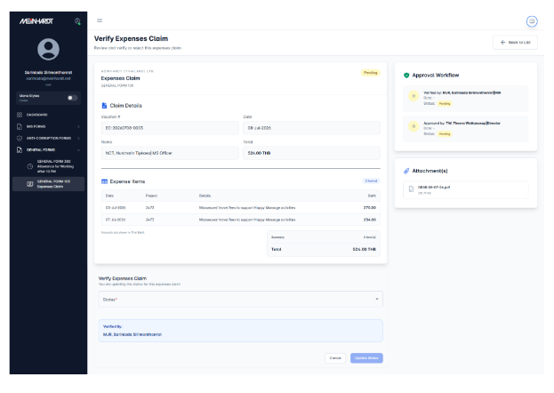 | ทีมพัฒนา | 22/07/2026 | 22/07/2026 | แก้ตัวคำนวณสถานะ Expenses Claim ให้แสดง Verified ระหว่างทาง และยึด Approved/Rejected จาก API เพื่อรองรับข้อมูลเก่า; unit tests/build ผ่าน | 05/08/2026 |  | ผ่านการตรวจสอบ Local เท่านั้น; ไม่แตะฐานข้อมูลจริงในรอบยืนยันสุดท้าย; พร้อม UAT บน Server; รวมเข้า local main แล้ว 05/08/2026: Backend 75b8164, Frontend 1cd85d2; Backend full test 83 tests/515 assertions (skip 2 PDF), Frontend unit test 68/68 และ production buildผ่าน; push/deploy แล้ว 05/08/2026; Deploy Server สำเร็จ 05/08/2026: Backend main 37413eb, Frontend main 1cd85d2; Local test Backend 83 tests/515 assertions (skip 2 PDF), Frontend 68/68 และ production build PASS; Server 5/5 containers running, web/asset HTTP 200, migration pending 0; API smoke Login/CDR/Fee Sheet/PR/PO/Expenses Claim/Committee HTTP 200; รอ UAT ตามขั้นตอนจริง |  |  | เปิดภาพ ISS-014
ISS-015 | 15/07/2026 |  | Form PR / PO | Function Create Purchase Order | ในหน้้า all request เลือก function create purchase order จาก รายการ pr มาแล้วไม่สามารถแก้ไขตัวเลขหรือยอดเงินได้ |  |  | ปานกลาง | รอตรวจสอบ |  |  | ทีมพัฒนา | 22/07/2026 | 22/07/2026 | รวมจุดสร้าง item row ให้ Qty/Unit Price คำนวณ Amount, Sub Total, VAT และ Grand Total ใหม่ทุก flow รวม Create PO from PR; build ผ่าน | 05/08/2026 |  | ผ่านการตรวจสอบ Local เท่านั้น; ไม่แตะฐานข้อมูลจริงในรอบยืนยันสุดท้าย; พร้อม UAT บน Server; รวมเข้า local main แล้ว 05/08/2026: Backend 75b8164, Frontend 1cd85d2; Backend full test 83 tests/515 assertions (skip 2 PDF), Frontend unit test 68/68 และ production buildผ่าน; push/deploy แล้ว 05/08/2026; Deploy Server สำเร็จ 05/08/2026: Backend main 37413eb, Frontend main 1cd85d2; Local test Backend 83 tests/515 assertions (skip 2 PDF), Frontend 68/68 และ production build PASS; Server 5/5 containers running, web/asset HTTP 200, migration pending 0; API smoke Login/CDR/Fee Sheet/PR/PO/Expenses Claim/Committee HTTP 200; รอ UAT ตามขั้นตอนจริง |  |  | เปิดภาพ ISS-015
ISS-016 | 20/07/2026 |  | Committee Setting | Create Commitee | เพิ่มชื่อแล้ว ไม่แสดงเป็นรายชื่อแต่แสดงเป็น Code Number แทน แต่พอ submit แล้วแสดงรายชื่อทั้งหมด |  |  | สูง | รอตรวจสอบ |  |  | ทีมพัฒนา | 22/07/2026 | 22/07/2026 | รวมผลค้นพนักงานแบบ remote เข้า display cache ทำให้ Committee autocomplete แสดงชื่อทันทีแทน employee code โดย payload ไม่เปลี่ยน; build ผ่าน | 05/08/2026 |  | ผ่านการตรวจสอบ Local เท่านั้น; ไม่แตะฐานข้อมูลจริงในรอบยืนยันสุดท้าย; พร้อม UAT บน Server; รวมเข้า local main แล้ว 05/08/2026: Backend 75b8164, Frontend 1cd85d2; Backend full test 83 tests/515 assertions (skip 2 PDF), Frontend unit test 68/68 และ production buildผ่าน; push/deploy แล้ว 05/08/2026; Deploy Server สำเร็จ 05/08/2026: Backend main 37413eb, Frontend main 1cd85d2; Local test Backend 83 tests/515 assertions (skip 2 PDF), Frontend 68/68 และ production build PASS; Server 5/5 containers running, web/asset HTTP 200, migration pending 0; API smoke Login/CDR/Fee Sheet/PR/PO/Expenses Claim/Committee HTTP 200; รอ UAT ตามขั้นตอนจริง |  |  | เปิดภาพ ISS-016
ISS-017 | 20/07/2026 |  | Controlled Document Request / Change | New Request | Text Box From : ให้แสดงเป็นรายชื่อคน create form, Categories : เพิ่ม "*" บังคับต้องเลือก และเลือกได้แค่ 1 Opton, Part 1 : เพิ่ม "*" บังคับต้องเลือก แต่เลือกได้มากกว่า 1 Option, Current Revision : เพิ่ม "*" บังคับต้องกรอก, Reson : เพิ่ม "*" บังคับต้องกรอก, Purpose of Effective Date :บวกเพิ่มไปอีก 3 วัน, Requested by : ล็อกไว้และแสดงชื่อคน Create Form, Attached Documents : เพิ่ม "*" บังคับต้องแนบไฟล์, เรื่อง ของ email notification ข้อความว่า Control Document # เอาหมายเลขใน Textbox CDR No. (by IMS/ADM) มาแสดง |  |  | สูง | รอตรวจสอบ |  |  | ทีมพัฒนา | 22/07/2026 | 22/07/2026 | เพิ่ม CDR validation: Category ต้องเลือก 1, Request For อย่างน้อย 1, บังคับ Revision/Reason/Date/Attachment, วันที่ขั้นต่ำ +3 วัน, lock requester และใช้ CDR No. ในอีเมล; tests/build ผ่าน | 05/08/2026 |  | ผ่านการตรวจสอบ Local เท่านั้น; ไม่แตะฐานข้อมูลจริงในรอบยืนยันสุดท้าย; พร้อม UAT บน Server; รวมเข้า local main แล้ว 05/08/2026: Backend 75b8164, Frontend 1cd85d2; Backend full test 83 tests/515 assertions (skip 2 PDF), Frontend unit test 68/68 และ production buildผ่าน; push/deploy แล้ว 05/08/2026; Deploy Server สำเร็จ 05/08/2026: Backend main 37413eb, Frontend main 1cd85d2; Local test Backend 83 tests/515 assertions (skip 2 PDF), Frontend 68/68 และ production build PASS; Server 5/5 containers running, web/asset HTTP 200, migration pending 0; API smoke Login/CDR/Fee Sheet/PR/PO/Expenses Claim/Committee HTTP 200; รอ UAT ตามขั้นตอนจริง |  |  | เปิดภาพ ISS-017
ISS-018 | 20/07/2026 |  | Controlled Document Request / Change | New Request / Approval and Action Workflow | Part 3: Ask for Approval (IMR/DI/MD) ใน dropdown แสดงข้อมูลจาก Committee IMR/DI/MD ที่ Master Data |  |  | สูง | รอตรวจสอบ |  |  | ทีมพัฒนา | 22/07/2026 | 22/07/2026 | จำกัดรายชื่อ Part 3 Approved by ให้มาจาก Committee IMR/DI/MD เท่านั้น; production build ผ่าน | 05/08/2026 |  | ผ่านการตรวจสอบ Local เท่านั้น; ไม่แตะฐานข้อมูลจริงในรอบยืนยันสุดท้าย; พร้อม UAT บน Server; รวมเข้า local main แล้ว 05/08/2026: Backend 75b8164, Frontend 1cd85d2; Backend full test 83 tests/515 assertions (skip 2 PDF), Frontend unit test 68/68 และ production buildผ่าน; push/deploy แล้ว 05/08/2026; Deploy Server สำเร็จ 05/08/2026: Backend main 37413eb, Frontend main 1cd85d2; Local test Backend 83 tests/515 assertions (skip 2 PDF), Frontend 68/68 และ production build PASS; Server 5/5 containers running, web/asset HTTP 200, migration pending 0; API smoke Login/CDR/Fee Sheet/PR/PO/Expenses Claim/Committee HTTP 200; รอ UAT ตามขั้นตอนจริง |  |  | เปิดภาพ ISS-018
ISS-019 | 20/07/2026 |  | Controlled Document Request / Change | New Request / Approval and Action Workflow | Part 4: Action Signed by (IMS/ADM) ใน dropdown แสดงข้อมูลจาก Committee IMS/ADM ที่ Master Data |  |  | สูง | รอตรวจสอบ |  |  | ทีมพัฒนา | 22/07/2026 | 22/07/2026 | จำกัดรายชื่อ Part 4 Action by ให้มาจาก Committee IMS/ADM เท่านั้น; production build ผ่าน | 05/08/2026 |  | ผ่านการตรวจสอบ Local เท่านั้น; ไม่แตะฐานข้อมูลจริงในรอบยืนยันสุดท้าย; พร้อม UAT บน Server; รวมเข้า local main แล้ว 05/08/2026: Backend 75b8164, Frontend 1cd85d2; Backend full test 83 tests/515 assertions (skip 2 PDF), Frontend unit test 68/68 และ production buildผ่าน; push/deploy แล้ว 05/08/2026; Deploy Server สำเร็จ 05/08/2026: Backend main 37413eb, Frontend main 1cd85d2; Local test Backend 83 tests/515 assertions (skip 2 PDF), Frontend 68/68 และ production build PASS; Server 5/5 containers running, web/asset HTTP 200, migration pending 0; API smoke Login/CDR/Fee Sheet/PR/PO/Expenses Claim/Committee HTTP 200; รอ UAT ตามขั้นตอนจริง |  |  | เปิดภาพ ISS-019
ISS-20 | 21/07/2026 |  | Form PR | Requested By | ไม่พบรายชื่อของ CRC ใน Dropdown list แต่ในหน้าราบการ user มีชื่ออยู่ |  |  | สูง | รอตรวจสอบ |  |  | ทีมพัฒนา | 22/07/2026 | 22/07/2026 | แก้ Employee API จาก REGEXP เป็น parameterized LIKE ทำให้ค้น initial CRC พบ employee code MTL1503; API regression test ผ่าน | 05/08/2026 |  | ผ่านการตรวจสอบ Local เท่านั้น; ไม่แตะฐานข้อมูลจริงในรอบยืนยันสุดท้าย; พร้อม UAT บน Server; รวมเข้า local main แล้ว 05/08/2026: Backend 75b8164, Frontend 1cd85d2; Backend full test 83 tests/515 assertions (skip 2 PDF), Frontend unit test 68/68 และ production buildผ่าน; push/deploy แล้ว 05/08/2026; Deploy Server สำเร็จ 05/08/2026: Backend main 37413eb, Frontend main 1cd85d2; Local test Backend 83 tests/515 assertions (skip 2 PDF), Frontend 68/68 และ production build PASS; Server 5/5 containers running, web/asset HTTP 200, migration pending 0; API smoke Login/CDR/Fee Sheet/PR/PO/Expenses Claim/Committee HTTP 200; รอ UAT ตามขั้นตอนจริง; ISS-20 ค้น CRC บน Server พบ MTL1503 และ MTL2015 หลังแก้ตัวกรองประเภทพนักงาน |  |  | เปิดภาพ ISS-20
ISS-021 | 21/07/2026 |  | Controlled Document Request / Change | Bug / Submit form | form controlled document request submit error and textbox "To", "from" not show name user but it show code number |  |  | เร่งด่วน | รอตรวจสอบ |  | 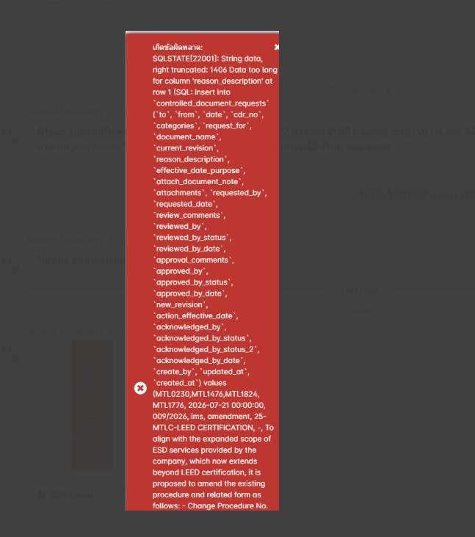 | ทีมพัฒนา | 22/07/2026 | 22/07/2026 | เพิ่ม migration เปลี่ยน reason_description เป็น TEXT, ปรับ To/From ให้แสดงชื่อ และคืน validation error 422 แทน database exception; Local tests ผ่าน ต้อง deploy migration ก่อน UAT | 05/08/2026 |  | ผ่านการตรวจสอบ Local เท่านั้น; ไม่แตะฐานข้อมูลจริงในรอบยืนยันสุดท้าย; Deploy และรัน migration 2026_07_22_000001_change_cdr_reason_description_to_text.php แบบเจาะไฟล์เดียวแล้ว; รวมเข้า local main แล้ว 05/08/2026: Backend 75b8164, Frontend 1cd85d2; Backend full test 83 tests/515 assertions (skip 2 PDF), Frontend unit test 68/68 และ production buildผ่าน; push/deploy แล้ว 05/08/2026; Deploy Server สำเร็จ 05/08/2026: Backend main 37413eb, Frontend main 1cd85d2; Local test Backend 83 tests/515 assertions (skip 2 PDF), Frontend 68/68 และ production build PASS; Server 5/5 containers running, web/asset HTTP 200, migration pending 0; API smoke Login/CDR/Fee Sheet/PR/PO/Expenses Claim/Committee HTTP 200; รอ UAT ตามขั้นตอนจริง; ISS-21 reason_description เป็น TEXT และ migration batch 108 = Yes |  |  | เปิดภาพ ISS-021
ISS-22 | 22/07/2026 |  | Fee sheet form | Bug | User กรอกข้อมูลแล้วกด submit แล้วไม่ไป Nextstep |  |  | สูง | รอตรวจสอบ |  |  | ทีมพัฒนา | 03/08/2026 | 03/08/2026 | ยืนยันก่อนแก้: Form valid แต่ FeeSheetService โยน error เมื่อไม่ได้เลือก Project ทำให้ปุ่มค้าง Submitting และไม่มี POST; แก้ให้รองรับการกรอก Project เองตามฟอร์ม/API หลังแก้ส่ง POST 1 ครั้งและไปหน้า View/Next step สำเร็จ | 05/08/2026 |  | 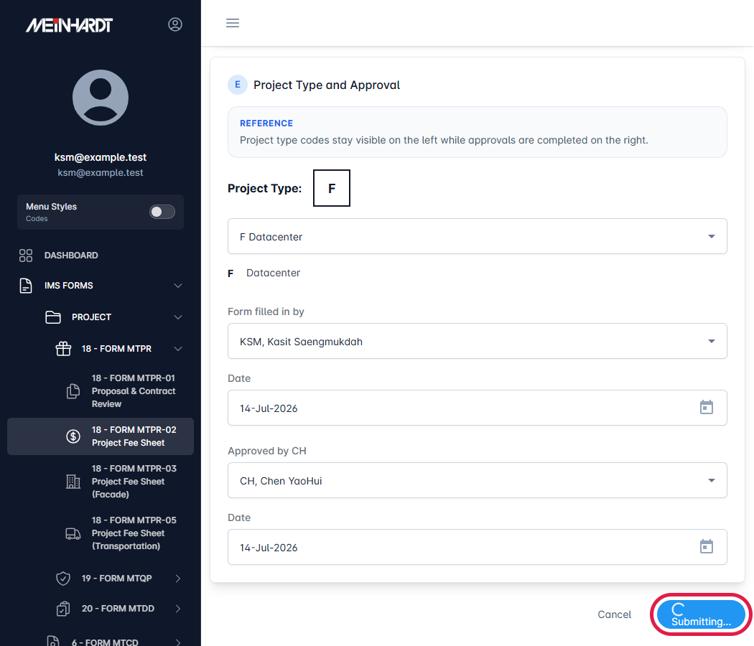 ทดสอบ Local ด้วย API fixture เท่านั้น ไม่เชื่อม Production; API SQLite test ผ่าน 1 test/23 assertions; Angular targeted tests ผ่าน 15/15; before/after images attached at T/U; after-image red boxes and anchors verified; รวมเข้า local main แล้ว 05/08/2026: Backend 75b8164, Frontend 1cd85d2; Backend full test 83 tests/515 assertions (skip 2 PDF), Frontend unit test 68/68 และ production buildผ่าน; push/deploy แล้ว 05/08/2026; Deploy Server สำเร็จ 05/08/2026: Backend main 37413eb, Frontend main 1cd85d2; Local test Backend 83 tests/515 assertions (skip 2 PDF), Frontend 68/68 และ production build PASS; Server 5/5 containers running, web/asset HTTP 200, migration pending 0; API smoke Login/CDR/Fee Sheet/PR/PO/Expenses Claim/Committee HTTP 200; รอ UAT ตามขั้นตอนจริง | 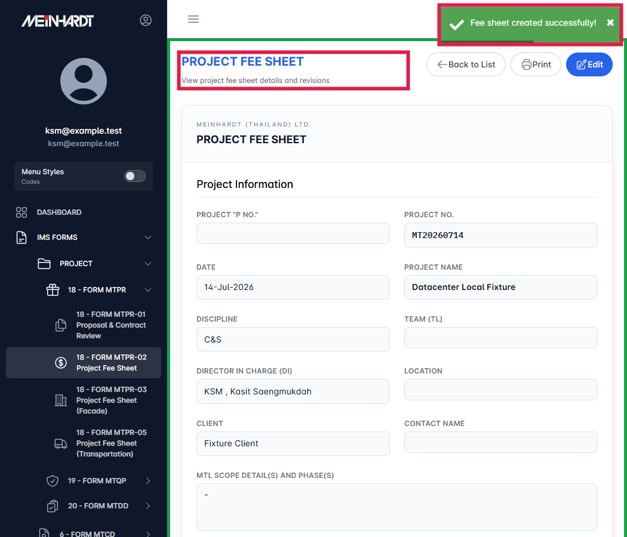 |  | Attached before/after images in T/U; red-box evidence verified
ISS-23 | 22/07/2026 |  | PO Form | Email Notification | Pr Form ในเมล์มี subject แต่ของ PO Form ไม่แสดง |  |  | ปานกลาง | รอตรวจสอบ |  |  | ทีมพัฒนา | 03/08/2026 | 03/08/2026 | ยืนยันก่อนแก้จาก runtime payload: PO มี Subject แต่ action_request ไม่มี document_subject; เพิ่ม documentSubjectKeys สำหรับ PO และส่ง document_subject เข้า payload อีเมล หลังแก้ Subject ตรงกับ PO | 05/08/2026 |  | ทดสอบ Local ด้วย API fixture เท่านั้น ไม่ส่งอีเมลจริงและไม่เชื่อม Production; Angular targeted tests ผ่าน 15/15; before/after images attached at T/U; after-image red boxes and anchors verified; รวมเข้า local main แล้ว 05/08/2026: Backend 75b8164, Frontend 1cd85d2; Backend full test 83 tests/515 assertions (skip 2 PDF), Frontend unit test 68/68 และ production buildผ่าน; push/deploy แล้ว 05/08/2026; Deploy Server สำเร็จ 05/08/2026: Backend main 37413eb, Frontend main 1cd85d2; Local test Backend 83 tests/515 assertions (skip 2 PDF), Frontend 68/68 และ production build PASS; Server 5/5 containers running, web/asset HTTP 200, migration pending 0; API smoke Login/CDR/Fee Sheet/PR/PO/Expenses Claim/Committee HTTP 200; รอ UAT ตามขั้นตอนจริง |  |  | Attached before/after images in T/U; red-box evidence verified
ISS-24 | 30/07/2026 |  | Expenses Claim | e-Signature | แก้ลายเซนต์ Verified by, Approved by เป็น e-Signature ให้หมด |  |  | เร่งด่วน | ยังไม่ได้แก้ |  |  | ทีมพัฒนา | 03/08/2026 | 03/08/2026 | ยืนยันก่อนแก้หน้า Print: Verified by และ Approved by fallback เป็นข้อความชื่อธรรมดา; เปลี่ยน fallback เป็น e-Signature พร้อม watermark และ SIGN_ID ทั้งสองตำแหน่ง | 05/08/2026 |  | ทดสอบ Local ด้วย API fixture และ Signature Setting ว่าง; ยืนยันทั้งสองตำแหน่งมี e-Signature block และ SIGN_ID; Angular targeted tests ผ่าน 15/15; before/after images attached at T/U; after-image red boxes and anchors verified; รวมเข้า local main แล้ว 05/08/2026: Backend 75b8164, Frontend 1cd85d2; Backend full test 83 tests/515 assertions (skip 2 PDF), Frontend unit test 68/68 และ production buildผ่าน; push/deploy แล้ว 05/08/2026; Deploy Server สำเร็จ 05/08/2026: Backend main 37413eb, Frontend main 1cd85d2; Local test Backend 83 tests/515 assertions (skip 2 PDF), Frontend 68/68 และ production build PASS; Server 5/5 containers running, web/asset HTTP 200, migration pending 0; API smoke Login/CDR/Fee Sheet/PR/PO/Expenses Claim/Committee HTTP 200; รอ UAT ตามขั้นตอนจริง |  |  | Attached before/after images in T/U; red-box evidence verified
ISS-25 | 05/08/2026 |  | Controlled Document Request / Change | Step 1 : Approve | สำหรับ form นี้ ไม่ต้องมี step 1 ที่เป็น auto ไปให้ anchisa ตรวจ formก่อน ให้เอา flow นี้ออกครับ |  |  | เร่งด่วน | ยังไม่ได้แก้ |  |  | ทีมพัฒนา | 11/08/2026 | 11/08/2026 | ตัด Action Step 1 ออกจาก CDR และคงค่า acknowledged_by_status ของเอกสารเก่าไว้เป็นประวัติแบบอ่านอย่างเดียว; เอกสารใหม่บันทึกเป็น null และ API ปฏิเสธการเปลี่ยน field นี้ พร้อม route guard ปิด URL ขั้นตอนเก่า | 11/08/2026 |  | 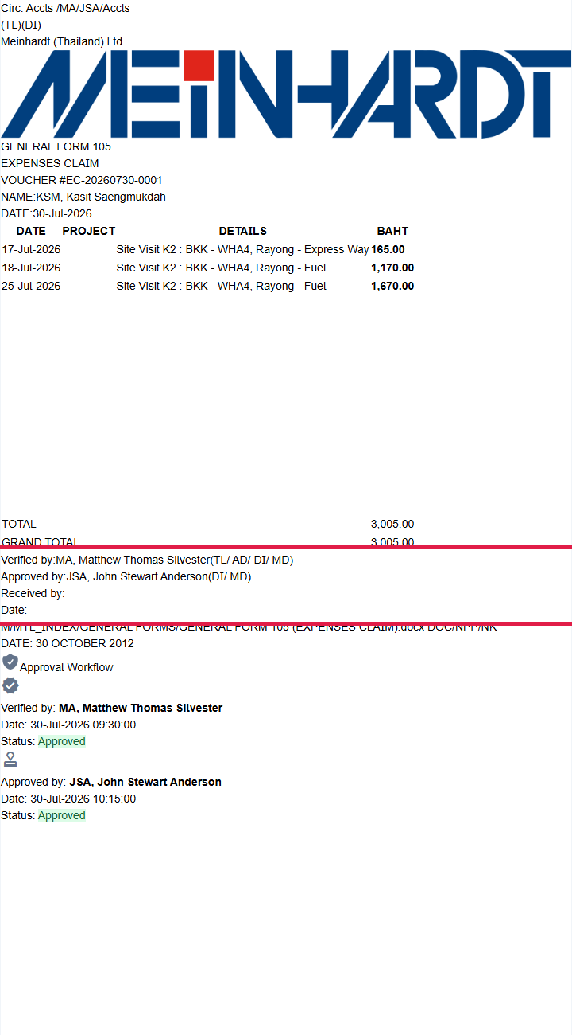 API CDR tests 5/5 PASS: เอกสารใหม่เป็น null, ค่าเอกสารเก่าคงเดิม, การเปลี่ยนค่าผ่าน API ได้ 422; Local runtime URL ขั้นตอนเก่าถูก redirect และเรียก CDR API 0 ครั้ง; Angular production build PASS | 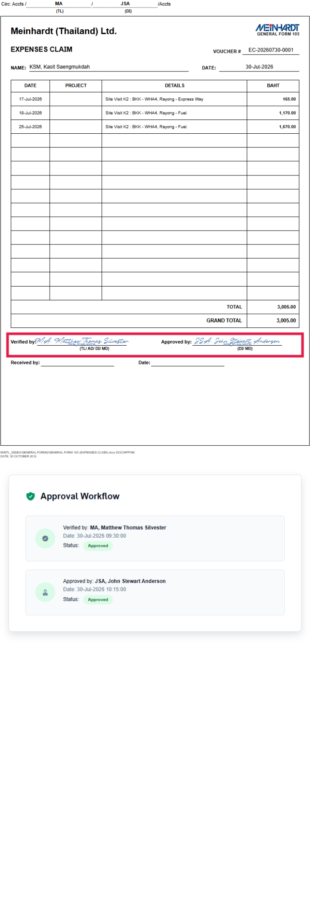 |  | เปิดภาพ ISS-25
ISS-26 | 06/08/2026 |  | Expenses Claim | Export / Print | การ export เอกสาร ไม่ตรง format หรือ ออกไม่เต็มหน้า A4 พร้อมแนบรูปเอกสารที่ถูกต้องมาให้ |  |  | ปานกลาง | ยังไม่ได้แก้ |  | 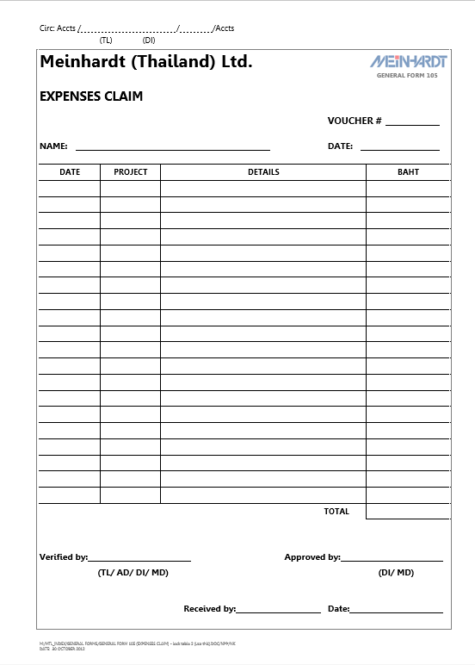 | ทีมพัฒนา | 11/08/2026 | 11/08/2026 | แก้ Export / Print Expenses Claim ให้แสดงเฉพาะแบบฟอร์ม A4 และหน้าต่อเนื่องของแบบฟอร์ม โดยนำหน้า Approval Workflow ออกจากเอกสารพิมพ์ตามข้อสรุปผู้ใช้งาน | 11/08/2026 |  | Local browser verification: แบบฟอร์ม 16 รายการแบ่ง 2 หน้า; ไม่พบข้อความหรือหน้า Approval Workflow; production build PASS |  |  | เปิดภาพ ISS-26
IIS-27 | 06/08/2026 |  | Allowance | Export / Print | การ export เอกสาร ไม่ตรง format หรือ ออกไม่เต็มหน้า A4 พร้อมแนบรูปเอกสารที่ถูกต้องมาให้ |  |  | ปานกลาง | ยังไม่ได้แก้ |  | 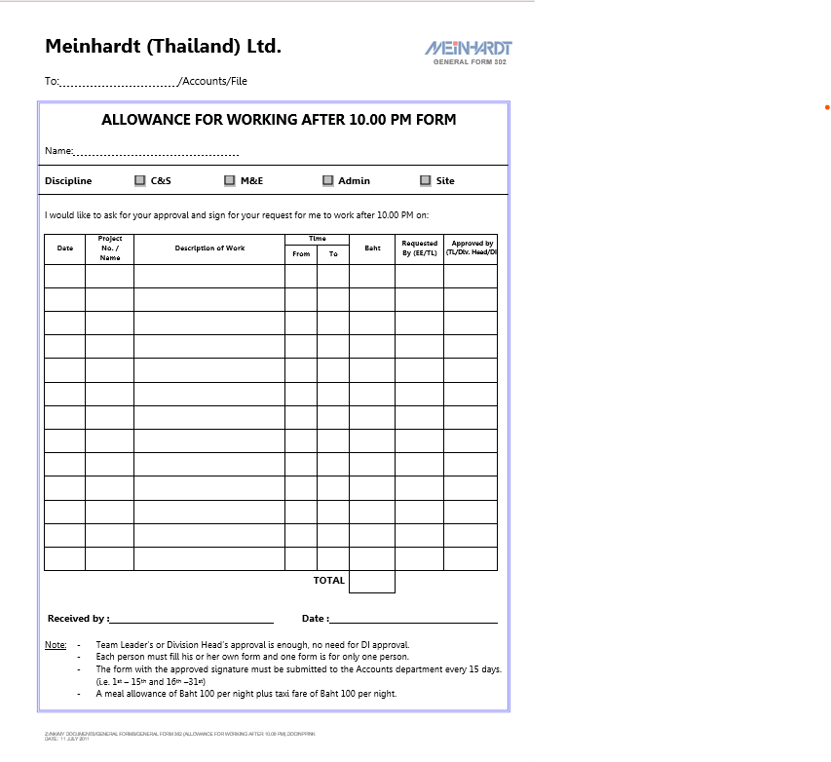 | ทีมพัฒนา | 11/08/2026 | 11/08/2026 | แก้ Export / Print Allowance ให้แสดงเฉพาะแบบฟอร์ม A4 โดยนำหน้า Approval Workflow ออกจากเอกสารพิมพ์ตามข้อสรุปผู้ใช้งาน | 11/08/2026 |  | Local browser verification: แบบฟอร์ม A4 1 หน้า; ไม่พบข้อความหรือหน้า Approval Workflow; production build PASS |  |  | เปิดภาพ IIS-27
IIS-28 | 06/08/2026 |  | Expenses Claim | header column หน้าแรก | ปุ่รับให้มี column ดังนี้ Create By, Total, Approved Date, Approve By, Status และสามาร filter by month ได้ |  |  | ปานกลาง | ยังไม่ได้แก้ |  |  | ทีมพัฒนา | 11/08/2026 | 11/08/2026 | ปรับ Expenses Claim เป็น server-side pagination จริง; API รับ page ผ่าน start/length พร้อม search, status, approved_month และ tab โดยกรองที่ฐานข้อมูลก่อน pagination และไม่มีเพดาน 1,000 รายการ | 11/08/2026 |  | API feature tests PASS: หน้าที่ 101 จาก total 1,001, combined search/status/month/my tab และ auth; Local runtime ยืนยัน request start=1000, length=10, approved_month=2026-07, tab=all และแสดงรายการ 1001; Angular production build PASS |  |  | เปิดภาพ IIS-28
IIS-29 | 06/08/2026 |  | Allowance | header column หน้าแรก | ปุ่รับให้มี column ดังนี้ Create By, Total, Approved Date, Approve By, Status และสามาร filter by month ได้ |  |  | ปานกลาง | ยังไม่ได้แก้ |  |  | ทีมพัฒนา | 11/08/2026 | 11/08/2026 | ปรับ Allowance เป็น server-side pagination จริง; API รับ page ผ่าน start/length พร้อม search, status, approved_month, tab และ discipline โดยกรองที่ฐานข้อมูลก่อน pagination และไม่มีเพดาน 1,000 รายการ | 11/08/2026 |  | API feature tests PASS: หน้าที่ 101 จาก total 1,001, combined search/status/month/my tab, discipline และ auth; Local runtime ยืนยัน request start=1000, length=10, approved_month=2026-07, tab=all และแสดงรายการ 1001; Angular production build PASS |  |  | เปิดภาพ IIS-29
IIS-30 | 07/08/2026 |  | PO Form | Discount ไม่แสดง | Discount ที่ PO ไม่ขึ้นแต่ที่ PR แสดง |  |  | ปานกลาง | ยังไม่ได้แก้ |  | 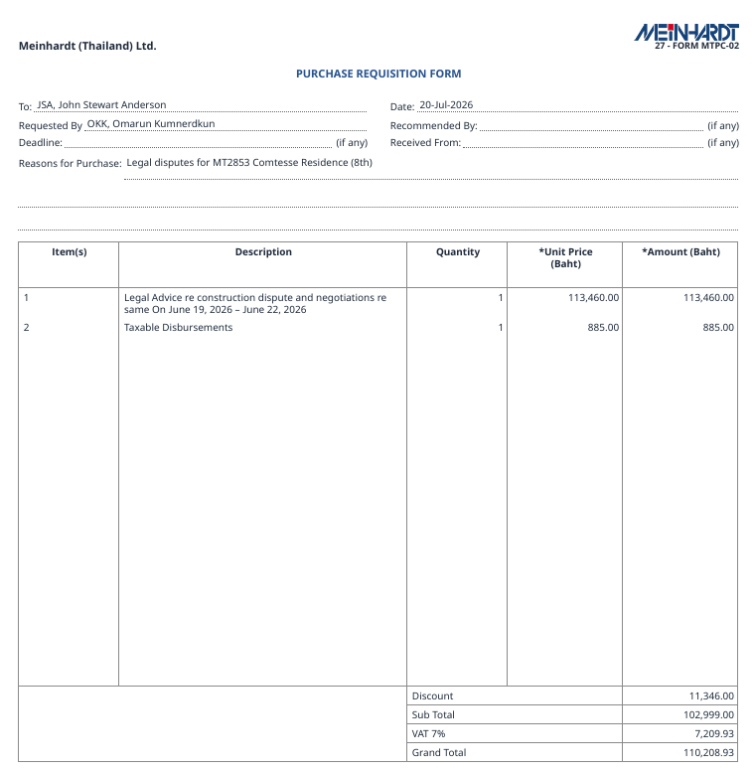 | ทีมพัฒนา | 11/08/2026 | 11/08/2026 | แก้หน้า PO Review ให้โหลดข้อมูล PO จาก API จริง; map ชื่อรายการจาก item เป็น name ให้ตารางบนแสดงครบ, ลบ mock/dead data และแสดง Discount, Sub-Total, VAT, Grand Total จาก PO จริง | 11/08/2026 |  | Local runtime UI: แสดง Professional service; PO 100,000; Discount 5,000; Sub-Total 95,000; VAT 6,650; Grand Total 101,650; mapper/corrective assertions PASS; Angular production build PASS |  |  | เปิดภาพ IIS-30
IIS-31 | 07/08/2026 |  | CHARITABLE CONTRIBUTION / SPONSORSHIP | Approval Routing | แสดง Initial ของพนักงานที่เลือกไม่ถูกต้อง sarinlada ต้องมี MJR นำหน้า sasiporn ต้องมี SS นำหน้า |  |  | ปานกลาง | ยังไม่ได้แก้ |  |  | ทีมพัฒนา | 11/08/2026 | 11/08/2026 | แก้ชื่อย่อใน Approval Routing เฉพาะ Charitable Contribution: Sarinlada แสดง MJR และ Sasiporn แสดง SS โดยไม่เปลี่ยนข้อมูลบุคลากรส่วนกลาง | 11/08/2026 |  | Local runtime UI แสดง MJR, Sarinlada และ SS, Sasiporn พร้อมกัน; Angular production build PASS. ภาพ Before เป็น baseline จำลองจากพฤติกรรมเดิม |  |  | เปิดภาพ IIS-31
IIS-32 | 11/08/2026 |  | Purchase Requition | Report | ITEM ในหน้าจอมี 40 รายการ แต่ในหน้า report มีแค่ 8 รายการ |  |  | เร่งด่วน | รอตรวจสอบ |  |  | ทีมพัฒนา | 11/08/2026 | 11/08/2026 | แก้ Report Purchase Requisition ให้แบ่งหน้ารายการอย่างชัดเจนและรักษาสินค้าทุกรายการข้ามหน้า พร้อมเพิ่ม regression test กรณี 40 รายการ | 11/08/2026 |  | Local fixture ไม่เชื่อม Production: Report 5 หน้า × 8 รายการ รวม 40 รายการครบตามลำดับ ITEM-01 ถึง ITEM-40; Angular tests 2/2 PASS; production build PASS. ภาพ baseline เป็นหน้าแรก 8 รายการเพื่อเทียบกับหน้าสุดท้าย |  |  | เปิดภาพ IIS-32

IIS-33 | 13/08/2026 |  | Purchase Requition | Create Purchase | Text Box Subject บังคับต้องกรอก |  |  | เร่งด่วน | รอตรวจสอบ |  | 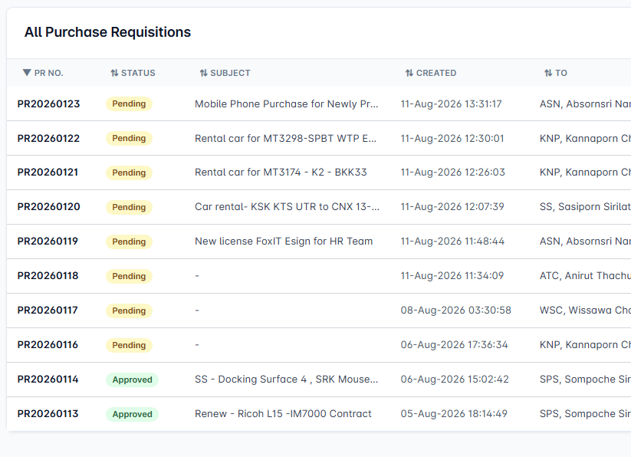 | ทีมพัฒนา | 18/08/2026 | 18/08/2026 | บังคับกรอก Subject เมื่อ Submit/Update ทั้งหน้า Angular และ API รวมถึงปฏิเสธค่าที่เป็นช่องว่างล้วน พร้อมแสดงข้อความ Subject is required บนหน้าจอจริง โดยยังอนุญาตให้ Save Draft โดย Subject ว่างได้ตาม workflow เดิม | 18/08/2026 |  | ทดสอบ Local fixture ไม่เชื่อม Production: Browser validation 2/2 PASS (ค่าว่างและช่องว่างล้วนแสดง Subject is required และไม่ส่ง API create); API regression 5/5 PASS (null/empty/whitespace ถูกปฏิเสธ, Subject ปกติผ่าน, Draft ว่างผ่าน); Angular production build PASS; รอ UAT/Deploy |  |  | เปิดภาพ IIS-33
IIS-34 | 13/08/2026 |  | Purchase Requition | Report | หน้าตา report เปลี่ยนไปจากตอนแรก แนบก่อนหน้า และ หลังให้เรียบร้อย |  |  | เร่งด่วน | รอตรวจสอบ |  | 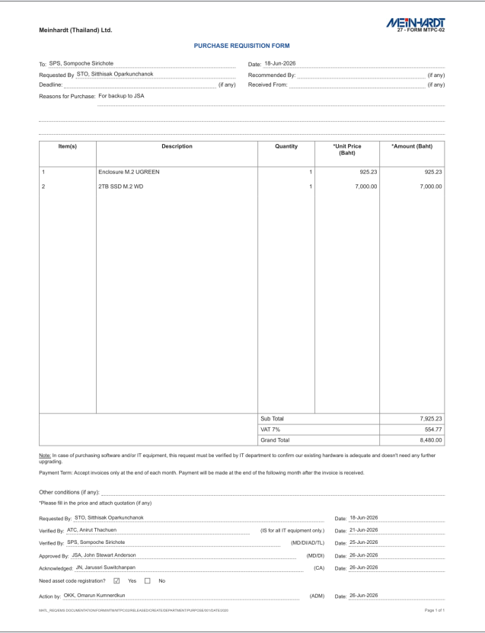 | ทีมพัฒนา | 18/08/2026 | 18/08/2026 | คืนรูปแบบตาราง Report ให้เต็มพื้นที่ที่เหลือของ A4 รวมหน้าสุดท้าย โดยคง pagination ที่ใช้พื้นที่ต่อหน้าได้สูงสุด 32 รายการสั้น ไม่จำกัดไว้ที่ 8 รายการต่อหน้า และเพิ่ม regression test กรณี 40 รายการ | 18/08/2026 |  | ทดสอบ Local fixture ไม่เชื่อม Production: 2 รายการ ตารางสูงเต็มพื้นที่ A4 (538px); 40 รายการใช้ 2 หน้า แบ่ง 32+8, ITEM-01 ถึง ITEM-40 ครบ 40 รายการและไม่ซ้ำ; Angular targeted tests 3/3 PASS; browser fixture 2/2 PASS; production build PASS; PDF 2 รายการมี 1 หน้า และ PDF 40 รายการมี 2 หน้า; รอ UAT/Deploy |  |  | เปิดภาพ IIS-34

